Sheet1
风扇编号 | 参考温度点 | 寄存器地址 | 备注
ACQ2 FAN | Acq2_FPGA
pro_FAN | Pro_FPGA
ACQ1 FAN | Acq1_FPGA
PCIE_FAN | CH1,CH2,CH3,CH4 |  | V0.02硬件上通道控制风扇CH_FAN，暂时使用PCIE_FAN风扇座
AD1_FAN | Adc1_Chip，Adc2_Chip
AD2_FAN | Adc1_Chip，Adc2_Chip
AD3_FAN | Adc3_Chip，Adc4_Chip
AD4_FAN | Adc3_Chip，Adc4_Chip
CH_FAN | 暂无，借用PCIE_FAN
JX_FAN_R_PWM | CH1,CH2,CH3,CH4,Adc1_Chip,Adc2_Chip,Adc3_Chip,Adc4_Chip,Acq1_FPGA,,Acq2_FPGA,Pro_FPGA,Pcie_FPGA |  | JX_FAN_R_FG为FAN是否正常的信号
JX_FAN_L_PWM | CH1,CH2,CH3,CH4,Adc1_Chip,Adc2_Chip,Adc3_Chip,Adc4_Chip,Acq1_FPGA,,Acq2_FPGA,Pro_FPGA,Pcie_FPGA |  | JX_FAN_L_FG为FAN是否正常的信号

注： | 1、所有目标温度暂定为：55°C； 2、多参考温度点取最大值；

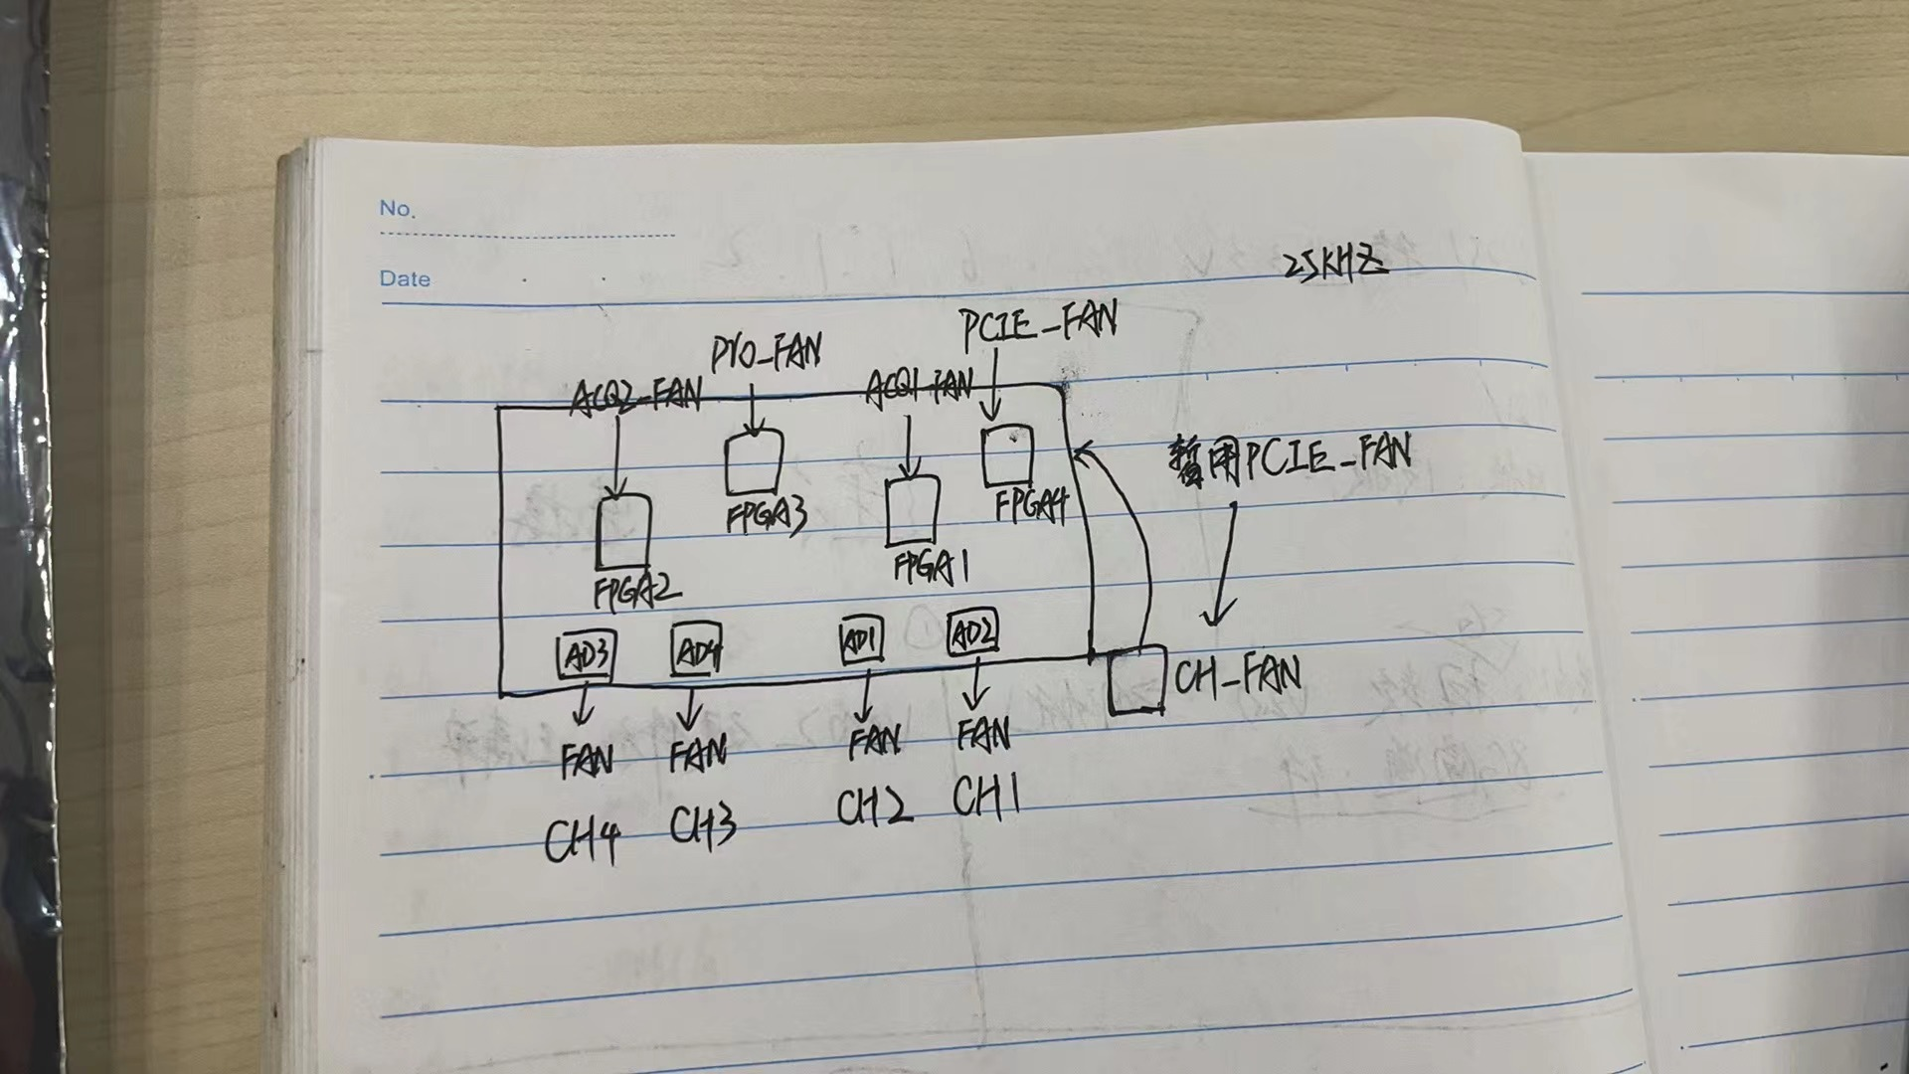
参考图片

